시트1
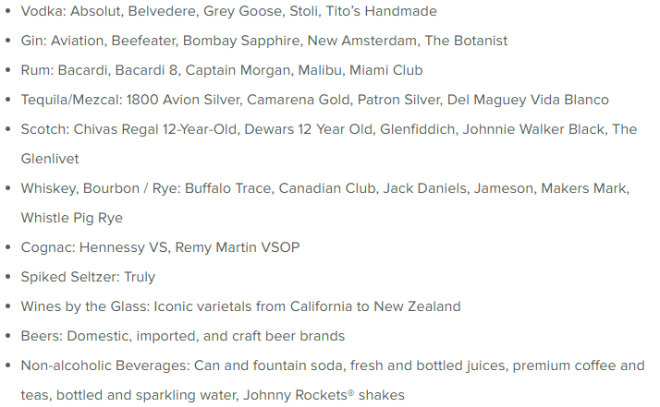
질문 | 본사 답변 | 이미지 첨부 | 관련 링크
오베이션호 인터넷 금액과 주류패키지 구성 알 수 있을까요? | 인터넷 포함 선내 서비스를 일찍 구매하시면 할인이 되기도 하는데 정상가로 먼저 안내드립니다. 인터넷 - VOOM SURF + STREAM Internet Package - 1인 1일 당 27.99 (전일정 구매 하셔야 합니다) 주류패키지 1) Deluxe Beverage Package - 1인 1일 당 $80 (전일정 구매 하셔야 합니다) - 보드카, 럼, 진, 데킬라, 스카치 위스키, 꼬냑, 맥주, 와인, 소프트 드링크를 드실 수 있습니다. 2) 10 Drinks Savings Card - 1인 당 $80 - 위 말씀드린 주류패키지와 동일한 주류와 음료를 10잔만 드시는 패키지 입니다. * 미니바나 룸서비스, 메뉴 중 $14 이상인 메뉴 제외
9/5 상품 예약가능한가요? (내측 성인2 아이2 예상) 잔여객실이 있나요? | 상품예약 가능합니다. 잔여객실 가능 2. 소아 요금은 50만원입니다/
9/5 만4세, 7세는 가격이 어떻게 되나요? | 소아 요금은 50만원입니다/
9/5 할인적용되는게 잇을까요? 있다면 성인, 아이 어떻게 적용되나요? | 롯데관광 전세선은 저희랑 계약을 하지 않아서 할인 적용 여부는 없습니다.
10월 홍콩 피아노랜드 크루즈 패키지 성인 3번째 아이 3,4번째 6개월~2세미만 싱글 각 비용도 알 수 있을까요? | 성인 3번째 요금은 선실료(각 카테고리별 50%) 만 2세미만은 패키지 요금 50만원으로 통일 하겠습니다.
홍콩 피아노랜드 크루즈 패키지 부산 제주 출발 가능한가요? 아니면 아직 확정전인가요? | 부산 제주 출발 관련해서는 곧 말씀 드릴께요!
알래스카 상품 출확 있습니까?? | 26 5/10 출발 이거 연합 상품이라 다음주 전부 나가려고 하는데 인사이드 판매가 600으로 나가주세요!! 발코니 원할시 문의라고 햐주세요!

